Ark1
 |  | Pris
Antal elever

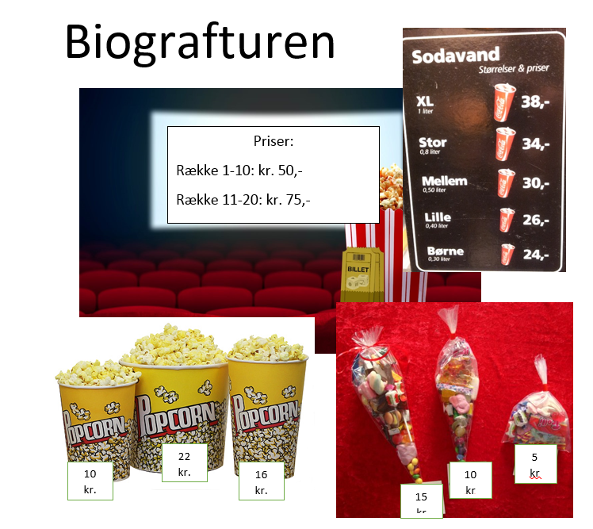
Række 1-10 | 50
Række 11-20 | 75

Pop10 | 10
Pop16 | 16
Pop22 | 22

Slik15 | 15
Slik10 | 10
Slik5 | 5

XL38 | 38
Stor34 | 34
Mellem30 | 30
Lille26 | 26
Børne24 | 24

Samlet i alt |  | 0

